cramer 2x2
Cramer 2 x 2
x | y | TI
-10 | -3 | 9
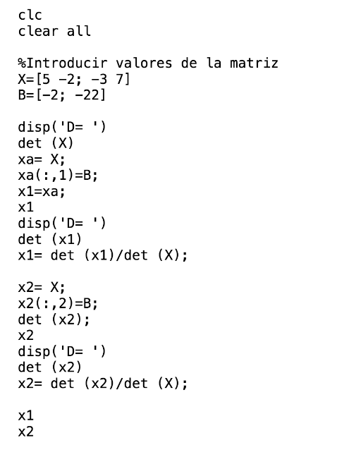
-5 | 5 | -2
 |  |  | TI | y
det S | -65 | x | 9 | -3 |  | x | -0.6
det x | 39 |  | -2 | 5 |  | y | -1
det y | 65 |  | x | TI
 |  | y | -10 | 9
 |  |  | -5 | -2

 |  |  |  |  | 6 | 3 | 9
 |  |  |  |  | 3 | -5 | -2

cramer 3X3
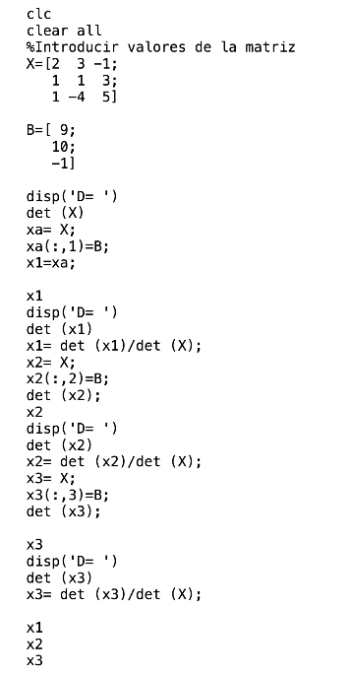
Cramer 3 x 3
A |  |  | B
1 | -3 | 2 | -3
5 | 6 | -1 | 13
4 | -1 | 3 | 8

x | y | z
1 | -3 | 2 |  | x | -2 | -3
5 | 6 | -1 |  | y | 5 | 13
4 | -1 | 3 |  | z | 7 | 8
1 | -3 | 2
5 | 6 | -1

Dets | 16
B | y | z
-3 | -3 | 2 | -3 | -3
13 | 6 | -1 | 13 | 6
8 | -1 | 3 | 8 | -1

Detx | -32
x | B | z
1 | -3 | 2
5 | 13 | -1
4 | 8 | 3
1 | -3 | 2
5 | 13 | -1

Dety | 80
x | y | B | x | y
1 | -3 | -3 | 1 | -3
5 | 6 | 13 | 5 | 6
4 | -1 | 8 | 4 | -1

Detz | 112

